Estadísticas
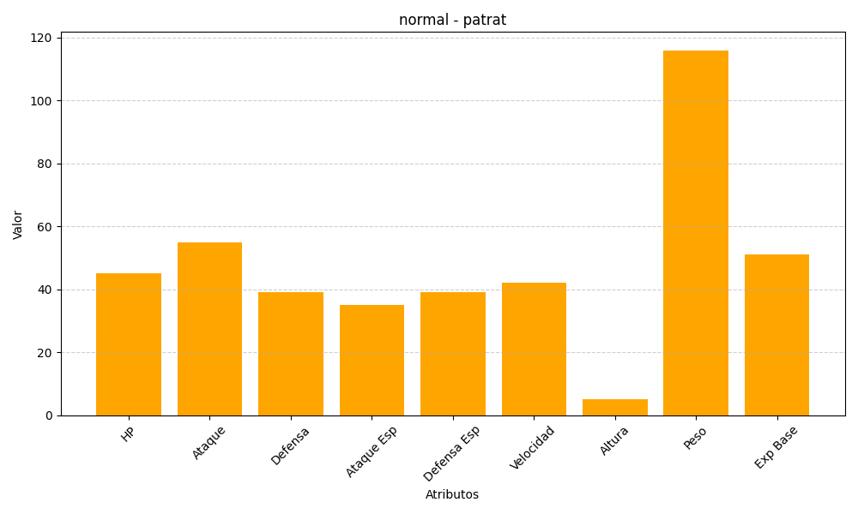
ID | Nombre | Tipo | HP | Ataque | Defensa | Ataque Especial | Defensa Especial | Velocidad | Altura | Peso | Experiencia Base
504 | patrat | normal | 45 | 55 | 39 | 35 | 39 | 42 | 5 | 116 | 51

